หน้าปก
Report PM Fire Protection 1/3

ประจำปี 2566

บริษัท ดิ เอราวัณ กรุ๊ป จำกัด (มหาชน)
โครงการ Holiday Inn Pattaya Bay Tower

วันที่ 6 เมษายน 2566
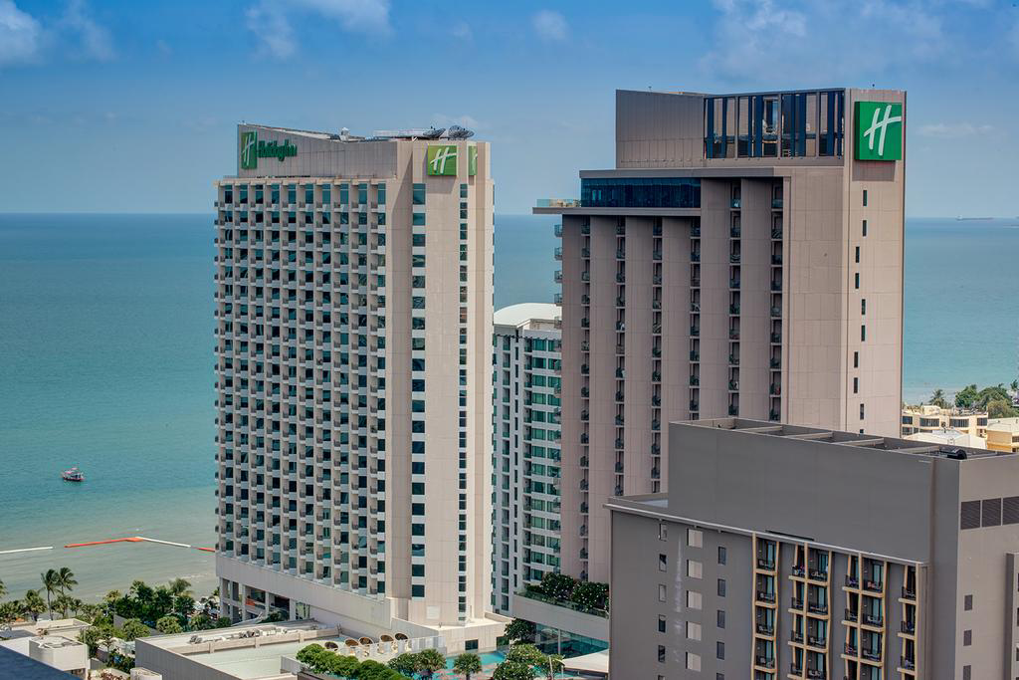

โดย
SYSTEMS SERVICE DEPARTMENT
THE SOLUTION TO SERVE YOUR PROBLEMS
 | บริษัท ดู ออล อาคิเทค แอนด์ เอ็นจิเนียริ่ง จำกัด

 | 68/155 หมู่ 3 ถนนชัยพฤกษ์ ตำบลคลองพระอุดม อำเภอปากเกร็ด จังหวัด นนทบุรี 11120
 | Email: info.doall.ae@gmail.com โทร.082-069-0919
 | 68/155 Moo 3 Chaiyaphruek Road, Khlong Phra Udom, Pak Kret t, Nonthaburi 11120
 | Email: info.doall.ae@gmail.com Tel. 082-069-0919

H1
บริษัท ดู ออล อาคิเทค แอนด์ เอ็นจิเนียริ่ง จำกัด
68/155 หมู่ 3 ถนนชัยพฤกษ์ ตำบลคลองพระอุดม อำเภอปากเกร็ด จังหวัด นนทบุรี 11120
Email: info.doall.ae@gmail.com โทร.082-069-0919
Report PM Fire Protection 1/3
Holiday Inn Pattaya

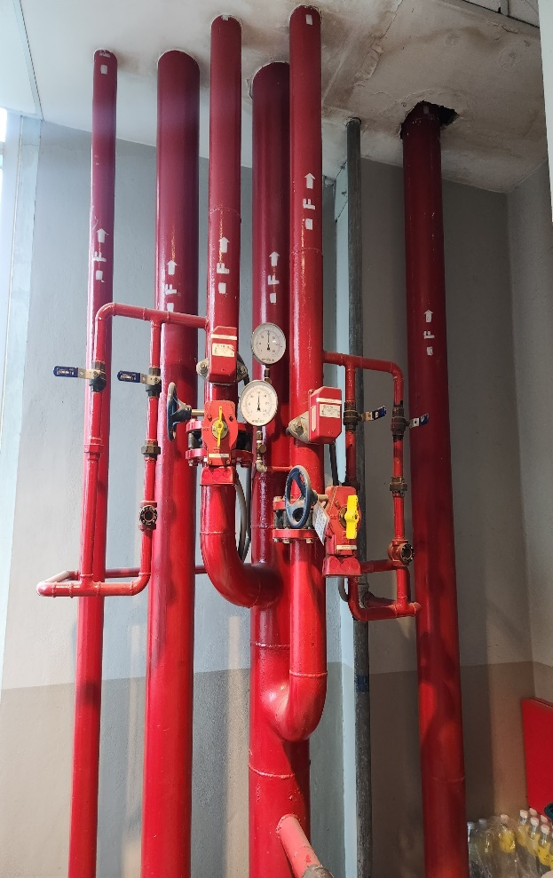 |  |  | Photo # 01 Testing date 6/4/2023
 |  |  | Topic : Flow switch testing

 |  |  | Area : LP Service Lift, Stairs
 |  |  | Details : - Flow switch functional testing at Fire protection shaft by connect of limit switch. - Flow switch response between 30-60 seconds. - Labeled the flow switch that passed the performance testing.

 |  |  | Photo # 01 Testing date 6/4/2023
 |  |  | Topic : Supervisory switch testing

 |  |  | Area : LP Service Lift, Stairs
 |  |  | Details : - Supervisory switch functional testing at Fire protection shaft by close valve. - Supervisory switch response between ¼ turn – 1 turn. - Labeled the supervisory switch that passed the performance testing.

Location | Type Code | Label | Alarm Tested | Graphic Com. | Remark
Fl.26 | Flow | N02L05M088

 | Flow | N02L05M094

 | Supervisory | N02L05M095

 | Supervisory | N02L05M085

 | Flow | N02L05M086

 | Flow | N02L05M087

 | Flow | N02L05M084

 | Supervisory | N02L05M083

Fl.25 | Flow | N02L04M102

 | Supervisory | N02L04M106

 | Flow | N02L04M104

 | Flow | N02L04M105

 | Flow | N02L04M103

 | Supervisory | N02L04M107

Fl.24 | Flow | N02L04M096

 | Flow | N02L04M094

 | Supervisory | N02L04M098

 | Flow | N02L04M095

 | Flow | N02L04M093

 | Supervisory | N02L04M097

Fl.23 | Flow | N02L04M084

 | Supervisory | N02L04M088

 | Flow | N02L04M086

 | Flow | N02L04M087

 | Flow | N02L04M085

 | Supervisory | N02L04M089

Fl.22 | Flow | N02L03M105

 | Flow | N02L03M103

 | Supervisory | N02L03M107

 | Flow | N02L03M104

 | Flow | N02L03M102

 | Supervisory | N02L03M106

Fl.21 | Flow | N02L03M093

 | Supervisory | N02L03M097

 | Flow | N02L03M095

 | Flow | N02L03M096

 | Flow | N02L03M094

 | Supervisory | N02L03M098

Fl.20 | Flow | N02L03M087

 | Flow | N02L03M085

 | Supervisory | N02L03M089

 | Flow | N02L03M086

 | Flow | N02L03M084

 | Supervisory | N02L03M88

Sheet1
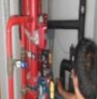
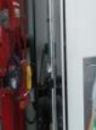
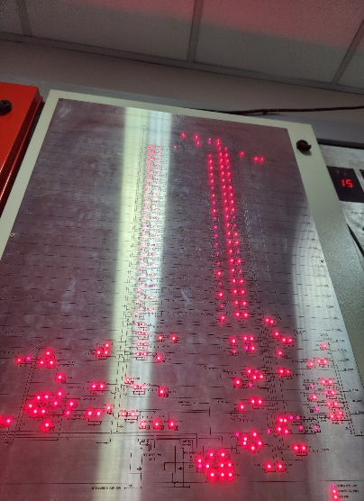
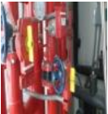
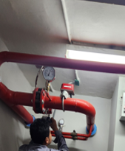
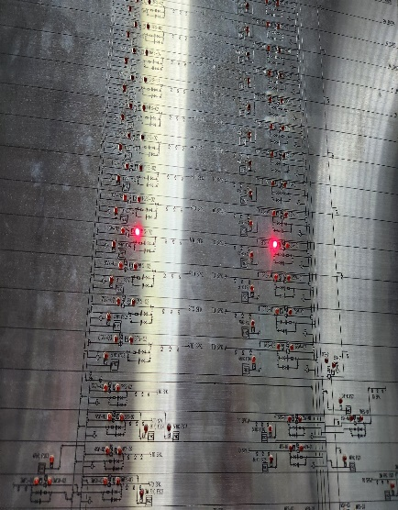
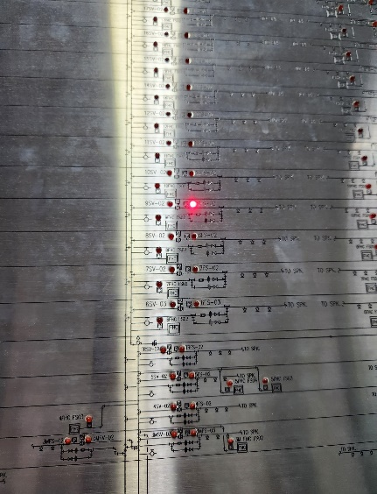
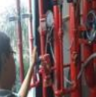
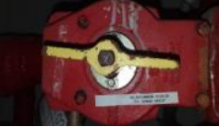
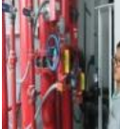
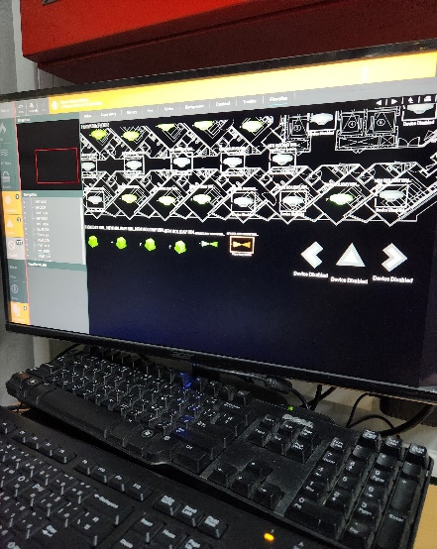
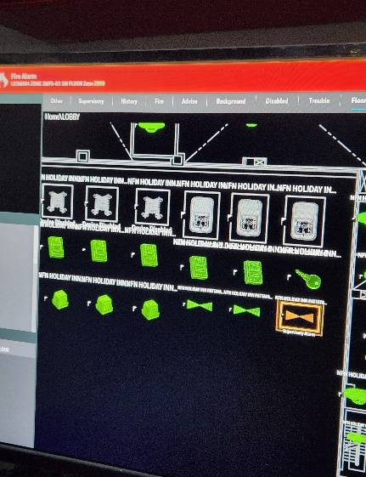
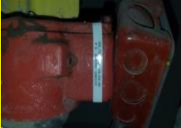
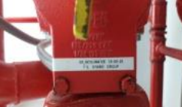
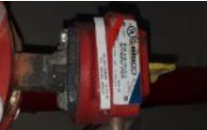
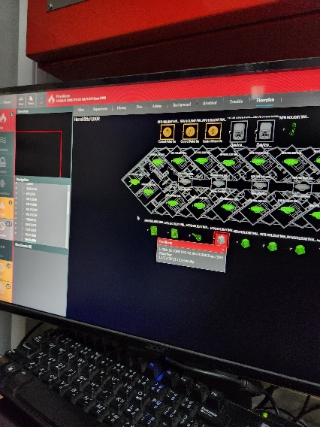
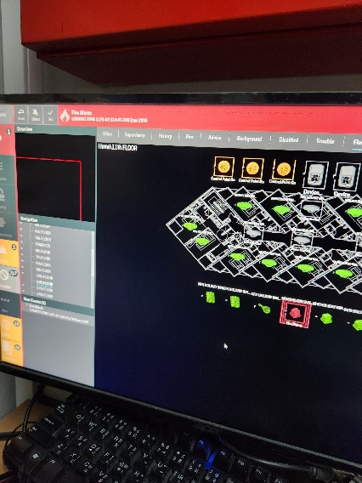
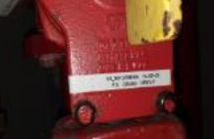
บริษัท ดู ออล อาคิเทค แอนด์ เอ็นจิเนียริ่ง จำกัด
68/155 หมู่ 3 ถนนชัยพฤกษ์ ตำบลคลองพระอุดม อำเภอปากเกร็ด จังหวัด นนทบุรี 11120
Email: info.doall.ae@gmail.com โทร.082-069-0919
Report PM Fire Protection 1/3
รูปภาพการทดสอบ

